Sheet1
家具类清单参数
序号 | 项目 | 数量 | 单位 | 参考型号/要求 | 材质 | 样式图
1 | 患者储物柜（圆角） | 2 | 个 | 1850mm*450mm*900mm/9格 | 基材采用 0.8mm 优质品牌冷轧钢板冲压成型，经九道前处理工序后做亚光静电高温喷塑；盐雾测试≥150 小时，防腐等级 10 级，喷塑表面无瑕疵；平整度≤0.2mm、翘曲度≤1mm，防霉等级不低于 1 级。 | 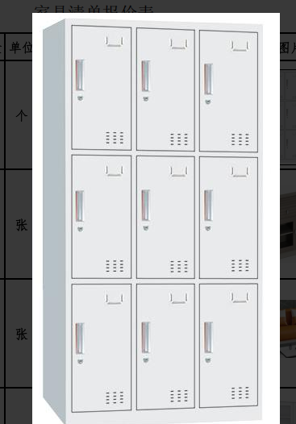
2 | 茶水柜 | 1 | 张 | 长90*宽40*高90CM | 基材为优质三聚氰胺板：尺寸偏差 ±1.5mm，含水率≤8%；密度≥0.76g/cm³，表面胶合强度≥1.0MPa；耐磨磨耗≤50mg/100r，耐香烟灼烧、耐干热均≥4 级，耐光色牢度≥灰度 4 级；甲醛释放≤0.02mg/m³，TVOC≤20㎍/m³，防霉≥1 级，燃烧性能 B1 级。 | 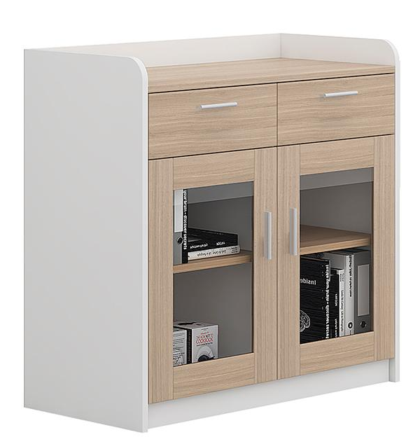
3 | 活动区沙发 | 1 | 张 | 长140*宽75*高70CM/2人位 | 1. 基材：优质三聚氰胺板，尺寸公差 ±1.5mm，各项理化、耐磨、耐温、防霉达标，甲醛、TVOC 低释放，阻燃 B1 级； 2. 面料：环保皮革厚≥1.5mm，色牢、粘接、耐折、撕裂性能合格，有害物质限量达标，防霉 1 级； 3. 海绵：阻燃高弹海绵带防护覆面，回弹、抗变形、老化强度优良，低甲醛，B1 级阻燃； 4. 框架：防虫防腐实木，含水率、甲醛达标，牢固耐用；背板热压多层弯板，符合人体工学。 | 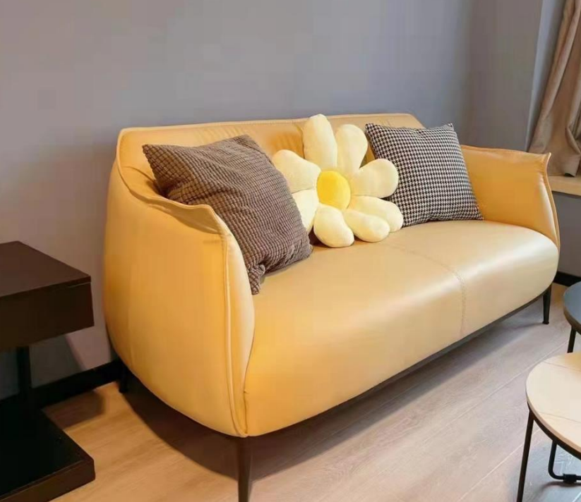
4 | 文件柜 | 1 | 个 | 1800mm*390mm*850mm | 采用**0.8mm 优质冷轧钢板**冲压成型，经全套防腐预处理，亚光静电喷塑、高温固化，漆面平整无瑕疵。通过**150 小时乙酸盐雾测试**，防腐等级 10 级，防霉≥1 级；平整度≤0.2mm，翘曲度≤1mm，耐腐蚀、精度高。 | 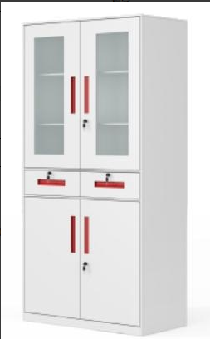
5 | 办公桌+办公椅 | 2 | 套 | 200mm*600mm*750mm 92CM*坐高47CM*坐宽47CM*坐深46CM | 采用优质三聚氰胺板，尺寸偏差 ±1.5mm，含水率、密度、胶合强度、耐磨、耐热、耐水汽、色牢度性能优良；低甲醛、低 TVOC，防霉≥1 级，燃烧性能达B1级。 | 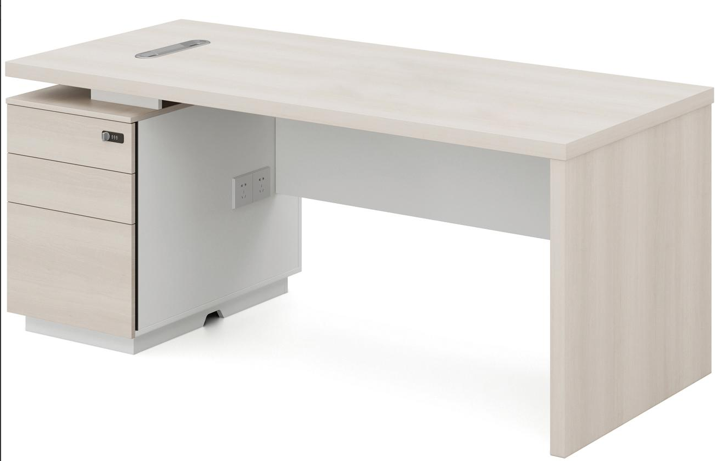
6 | 值班床 | 1 | 张 | 1.0m*2.0单人床 | 采用优质三聚氰胺板，尺寸偏差 ±1.5mm，含水率、密度、胶合强度、耐磨、耐热、耐水汽、色牢度性能优良；低甲醛、低 TVOC，防霉≥1 级，燃烧性能达B1级。 （配套包含床垫） | 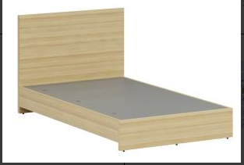
7 | 床头柜 | 1 | 个 | 40*35*50CM | 采用优质三聚氰胺板，尺寸偏差 ±1.5mm，含水率、密度、胶合强度、耐磨、耐热、耐水汽、色牢度性能优良；低甲醛、低 TVOC，防霉≥1 级，燃烧性能达B1级。 | 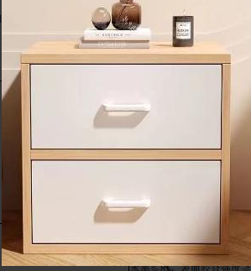
8 | 衣柜/更衣柜 | 1 | 个 | 1850mm*500mm*900mm | 采用**0.8mm 优质冷轧钢板**冲压成型，经九道防腐预处理工艺，表面亚光静电喷塑、高温固化，漆面平整无瑕疵。板材通过**150 小时乙酸盐雾测试**，防腐保护等级达 10 级；防霉性能≥1 级。成品平整度≤0.2mm，翘曲度≤1mm，结构精度高、耐腐蚀耐用。 | 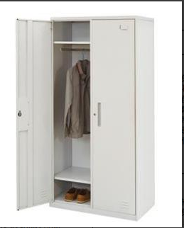
9 | 换鞋凳 | 1 | 个 | 30CM*80cm*24cm | 基材为优质三聚氰胺板： 1. 尺寸公差 ±1.5mm，含水率≤8%，密度≥0.76g/cm³，表面胶合强度≥1.0MPa； 2. 耐磨、耐灼烧、耐干热、耐水蒸气、耐光色牢度性能达标； 3. 低甲醛、低 TVOC 释放，防霉 1 级，阻燃 B1 级。
10 | 会客沙发 | 1 | 张 | 长180*宽75*高70CM/三人位 | 1. 基材：优质三聚氰胺板，尺寸公差 ±1.5mm，各项理化、耐磨、耐温、防霉达标，甲醛、TVOC 低释放，阻燃 B1 级； 2. 面料：环保皮革厚≥1.5mm，色牢、粘接、耐折、撕裂性能合格，有害物质限量达标，防霉 1 级； 3. 海绵：阻燃高弹海绵带防护覆面，回弹、抗变形、老化强度优良，低甲醛，B1 级阻燃； 4. 框架：防虫防腐实木，含水率、甲醛达标，牢固耐用；背板热压多层弯板，符合人体工学。 | 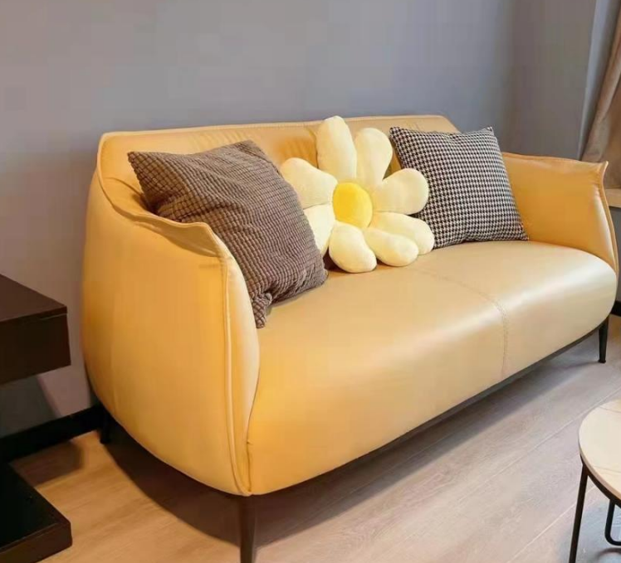
11 | 茶几 | 1 | 个 | 长120*宽79*高40cm | 基材选用优质三聚氰胺板：长宽尺寸误差 ±1.5mm；含水率≤8%、密度≥0.76g/cm³、表面胶合强度≥1.0MPa；耐磨、耐灼烧、耐干热、耐水蒸气、耐光色牢度均 4 级及以上；甲醛、TVOC 低释放，防霉 1 级，阻燃 B1 级。 | 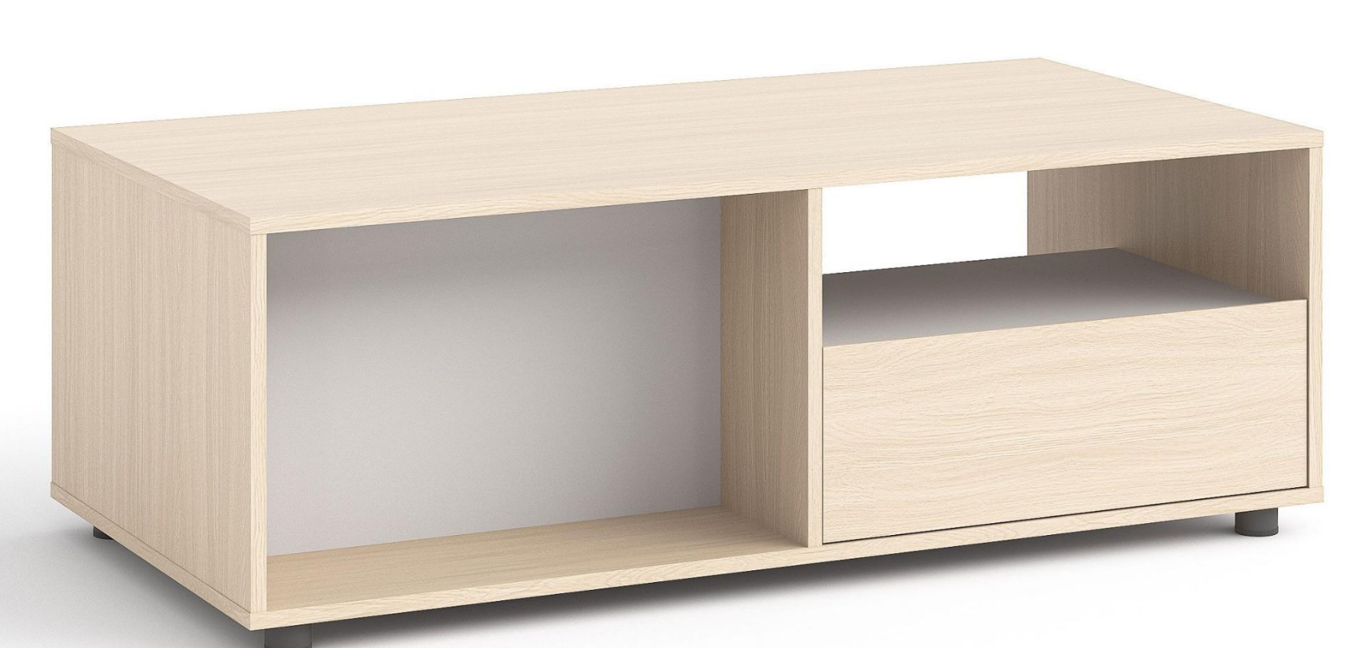
12 | 茶水柜 | 1 | 张 | 长90*宽40*高90CM | 基材为优质三聚氰胺板：尺寸偏差 ±1.5mm，含水率≤8%；密度≥0.76g/cm³，表面胶合强度≥1.0MPa；耐磨磨耗≤50mg/100r，耐香烟灼烧、耐干热均≥4 级，耐光色牢度≥灰度 4 级；甲醛释放≤0.02mg/m³，TVOC≤20㎍/m³，防霉≥1 级，燃烧性能 B1 级。 | 